상품제안서
에코너-M10 무선 목 어깨 마사지기 | 상품코드: S36906

 |  |  |  |  |  |  | 02-713-8555 | www.synergygift.co.kr
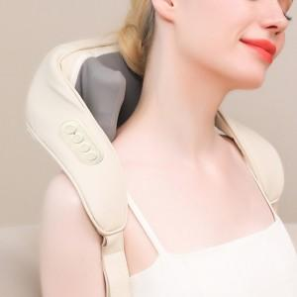 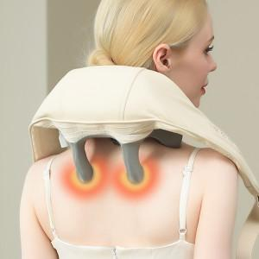 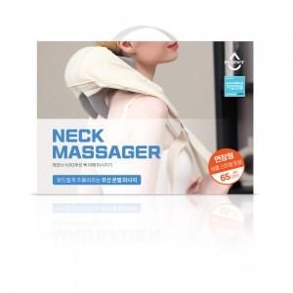

【상세/제작정보】 | <p>- 사람의 손 마사지를 재현, 승모근의 '뭉친 근육, 통증 부위'를 강력하고 부드럽게 주물러 줌 </p><p>- 위/아래 6포인트에 3D 헤드가 넓은 부위의 통증 지점을 타격함 적용부위 : 목/어깨/등(승모근 부위), 허리, 허벅지, 종아리, 팔, 복부&nbsp;</p><p>①. 팔걸이 끈 - 팔을 걸고 손으로 끈을 당겨 마사지 부위와 강도를 자유롭게 조절&nbsp;</p><p>②. 버클 스트랩 - 어깨와 등을 고정시켜 자유롭게 마사지 가능&nbsp;</p><p>③. 연장 버클 스트랩 - (기존 스트랩에 연장) 허리에서 교차시켜 복부에 체결하는 방식으로 체형에 맞게 길이를 조절가능&nbsp;</p><p>- 2가지 마사지 모드, 2단계 스피드 - 다양한 마사지 니즈를 충족 - 2단계 온열 기능</p><p> - 따뜻한 온열이 어깨와 목의 긴장을 풀어주며 빠르게 피로 완화&nbsp;</p><p>- DC 모터 탑재 : 긴 수명, 뛰어난 내구성, 저소음&nbsp;</p><p>- 약 1.35kg의 가벼운 착용감, 최적화된 부피와 간편한 휴대성&nbsp;</p><p>- 충전식 대용량 배터리 2000mAh 내장</p>

【인쇄/포장옵션】 | 레이저 / 포장지포장

【공급단가】 | 수량 | 20~ | 100~ | 300~ | 500~ | 1,000~
*VAT별도 | 단가 | 34,270원 | 33,740원 | 32,950원 | 31,630원 | 30,310원

【상품 URL】 | https://www.synergygift.co.kr:443/src/goods_detail.php?gdno=36906

